Matriz de pruebas
# | Flujo | Prioridad | Resumen | Opción | Precondiciones | Datos de Entrada | Pasos | Resultado Esperado | Evidencia |  |  |  |  | Resultado obtenido
R-01 | Registro | Alta | Verificar el "Registro" del usuario |  | 1.- Haber descargado la App "Lojong" e ingresado en la misma. 2.- Primer registro | Email: gallacleandro@gmail.com Nombre: Leandro Gallac Contraseña: dada1234 | 1.- Elegir una opción de registro. 2.- Clickear en "Conitnuar con email". | Debería ingresar a la App, mostrarse la pantalla principal, seguido de la opción "premium" y los beneficios que ofrecen. | 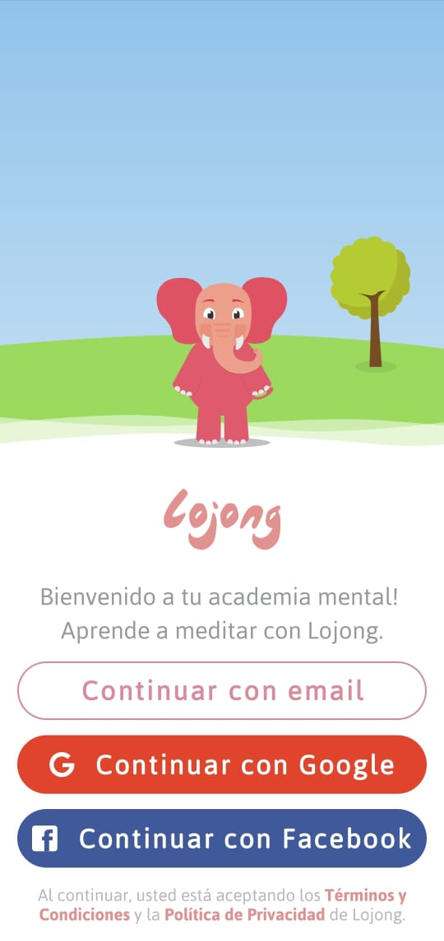 | 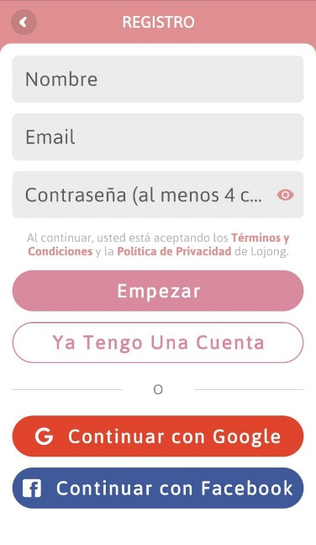 | 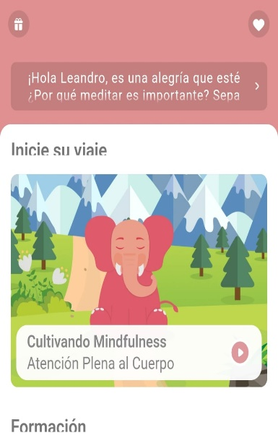 | 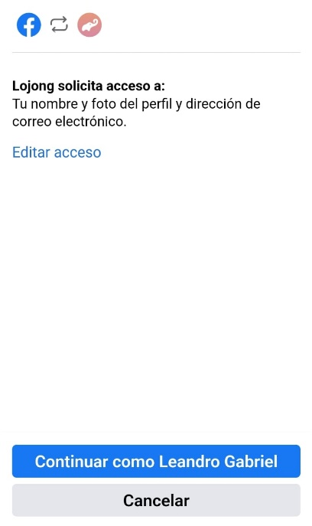 |  | OK
 |  |  |  |  |  | Cuenta de google mail (lougeada) | 1.- Elegir una opción de registro. 2.- Clickear en "Continuar con Google". |  |  |  |  |  |  | OK
 |  |  |  |  |  | Usuario de facebook Contraseña de facebook | 1.- Elegir una opción de registro. 2.- Clickear en "Continuar con Facebook". |  |  |  |  |  |  | OK
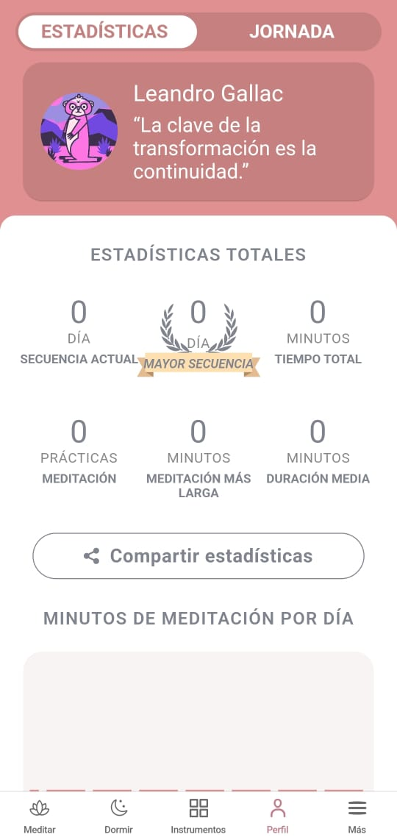
P-01 | Pantalla principal. | Alta | Validar botón "Meditar" |  | 1.- Estar logueados. 2.- Encontrarnos en la pantalla principal. | N/A | 1.- Tocar el botón "Meditar" que se encuentra en el lado inferior izquierdo de la pantalla. | Se debería mostrar un listado con las opciones de meditación que nos ofrece la App. | 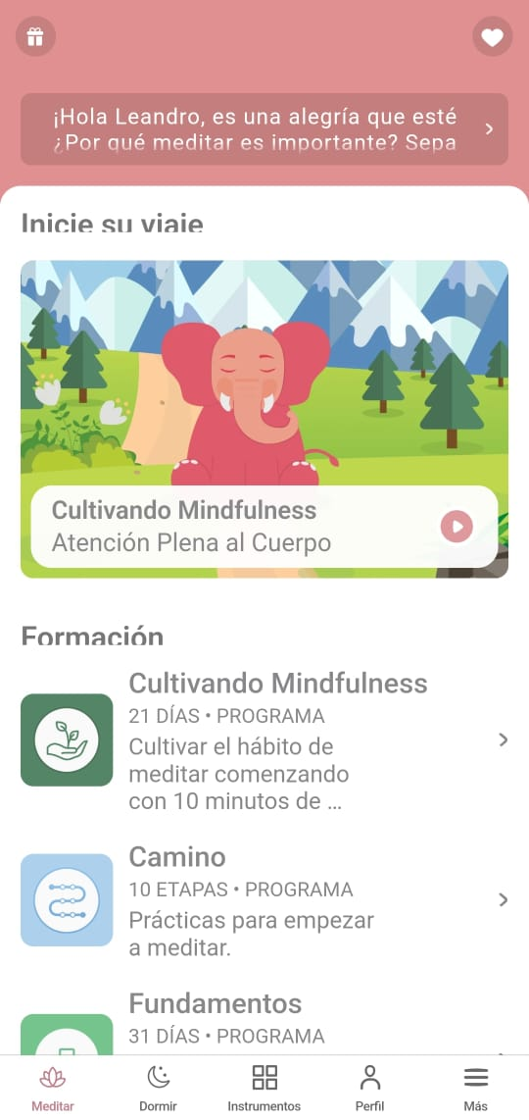 | 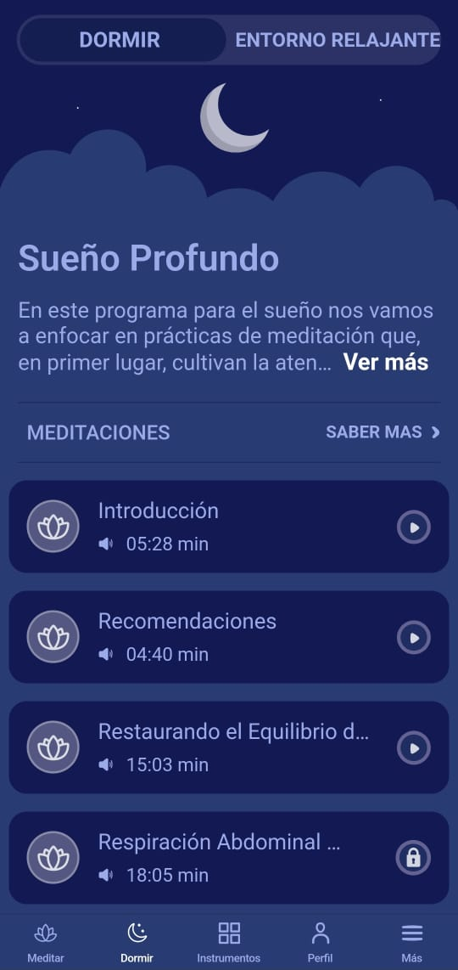 | 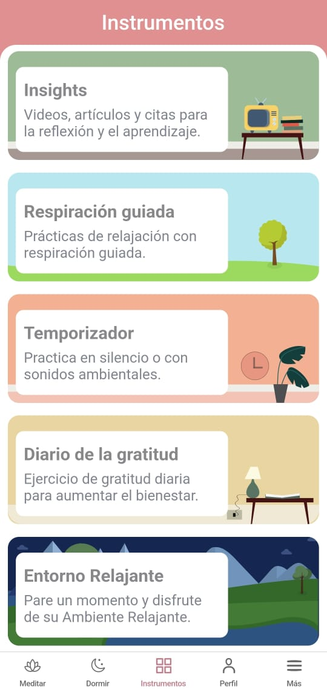 |  | 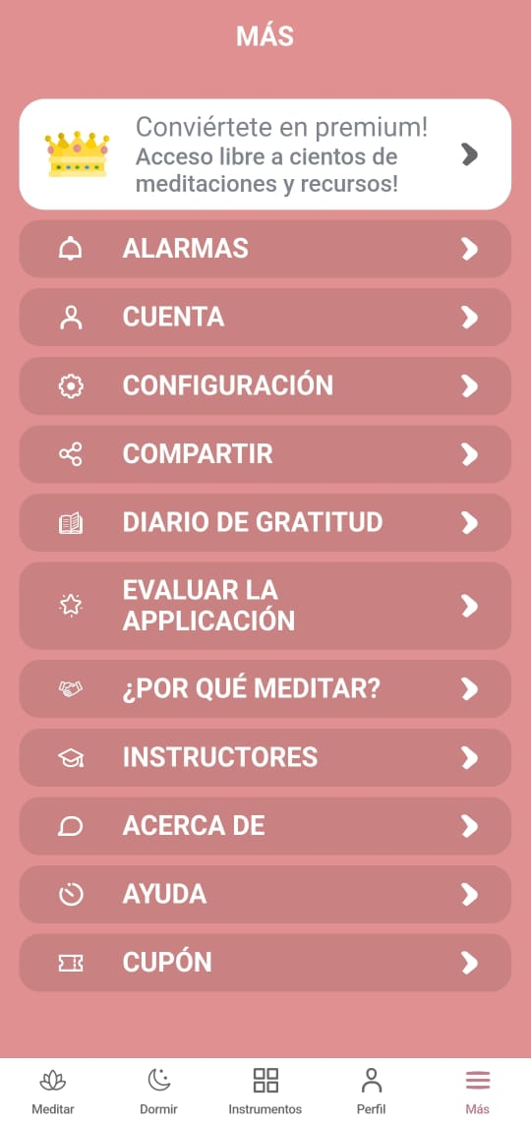 | OK
 |  |  | Validar botón "Dormir" |  |  | N/A | 1.- Tocar el botón "Dormir" que se encuentra en el lado inferior izquierdo de la pantalla. | Se debería mostrar una pantalla oscura, donde se ofrezcan herramientas que ayuden a dormir. |  |  |  |  |  | OK
 |  |  | Validar botón "Instrumentos" |  |  | N/A | 1.- Tocar el botón "Instrumentos" que se encuentra en el lado inferior de la pantalla. | Se debería mostrar herramientas extras que podamos utilizar fuera de la meditación. |  |  |  |  |  | OK
 |  |  | Validar botón "Perfil" |  |  | N/A | 1.- Tocar el botón "Perfil" que se encuentra en el lado inferior derecho de la pantalla. | Se debería mostrar las estadísticas personales de mi actividad realizada con la App. |  |  |  |  |  | OK
 |  |  | Validar botón"Más" |  |  | N/A | 1.- Tocar el botón "Más" que se encuentra en el lado inferior derecho de la pantalla. | Se debería mostrar una lista con las funciones secundarias que la App ofrece. |  |  |  |  |  | OK
P-02 | Pantalla "Meditar" | Alta | Validar botón "Camino" |  | 1.- Estar Logueados. 2.- Encontrarnos en la pantalla "Meditar". | N/A | 1.- Tocar el botón "Camino" | Se debería mostrar una pantalla, con un título e imagen en la cabezera, los distintos tipos de actividad dependiendo de lo seleccionado: i. Camino ii. Fundamentos iii. Acongiendo la ansiedad iv. Crianza despierta v. Cultivando Mindfulness | 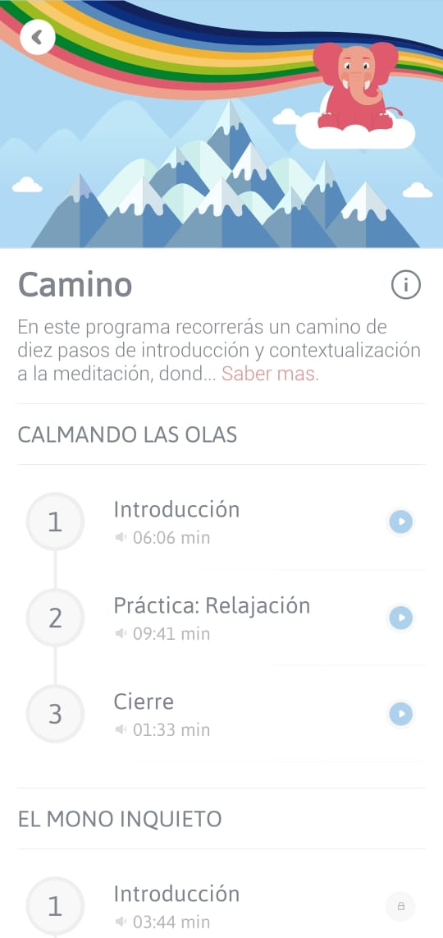 | 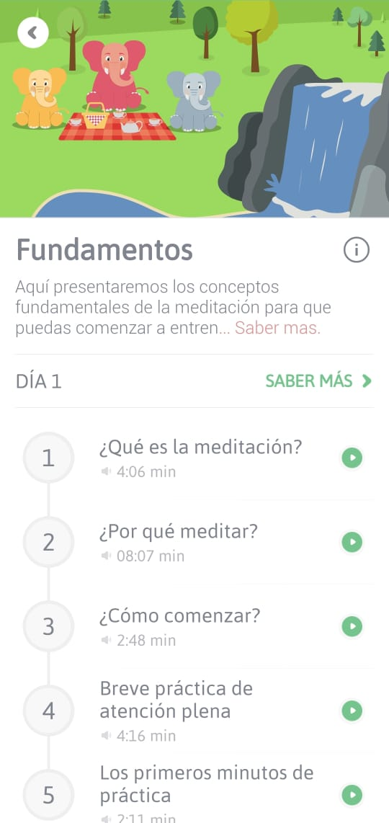 | 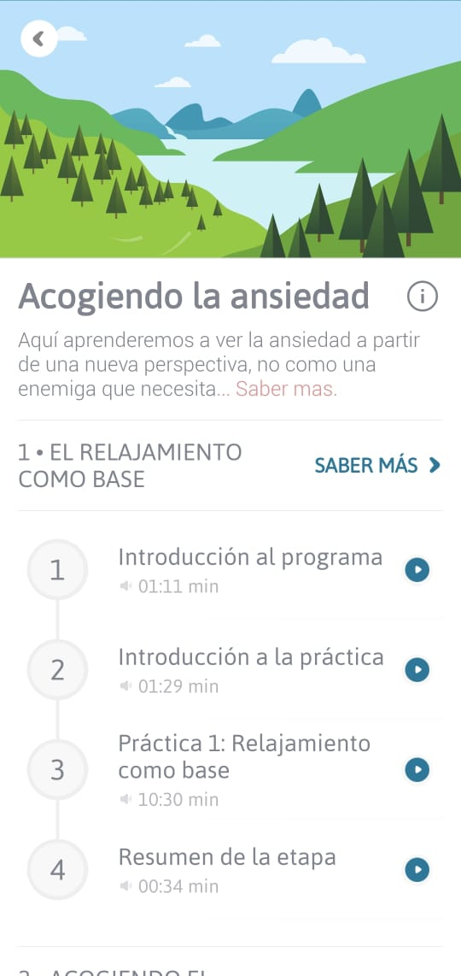 | 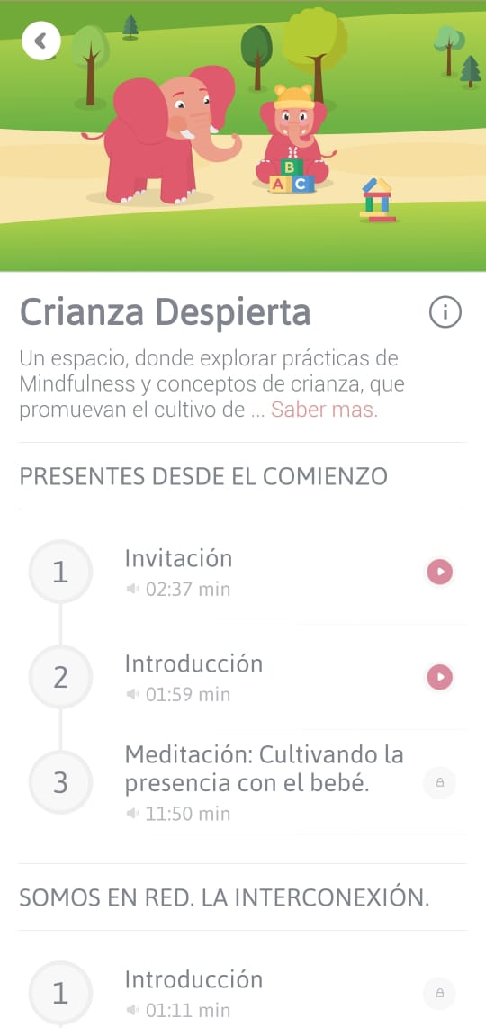 | 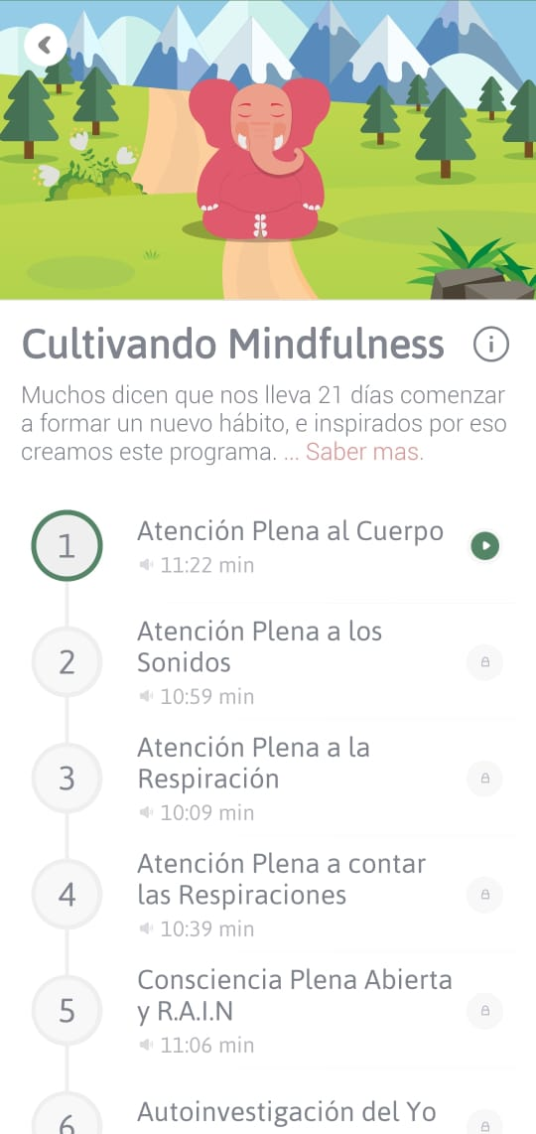 | OK
 |  |  | Validar botón "Fundamentos" |  |  | N/A | 1.- Tocar el botón "Fundamentos" |  |  |  |  |  |  | OK
 |  |  | Validar botón "Acongiendo la ansiedad" |  |  | N/A | 1.- Tocar el botón "Acogiendo la ansiedad" |  |  |  |  |  |  | OK
 |  |  | Validar botón "Crianza despierta" |  |  | N/A | 1.- Tocar el botón "Crianza despierta" |  |  |  |  |  |  | OK
 |  |  | Validar botón "Cultivando Mindfulness" |  |  | N/A | 1- Tocar el botón "Cultivando Mindfulness" |  |  |  |  |  |  | OK
P-03 | Pantalla "Instrumentos" | Media | Validar botón "Insights" |  | 1.- Estar Logueados. 2.- Encontrarnos en la pantalla "Instrumentos". | N/A | 1.- Tocar el botón "Insights" | Se debería mostrar una pantalla, con un título e imagen en la cabezera, los distintas herramientas dependiendo de lo seleccionado: i. Insights ii. Respiración guiada iii. Temporizador iv. Diario de la gratitud v. Entorno Relajante | 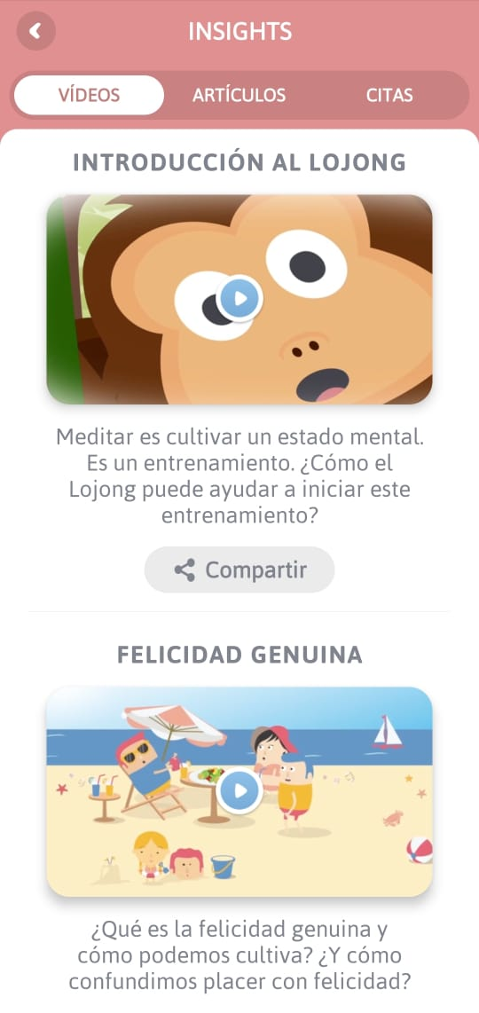 | 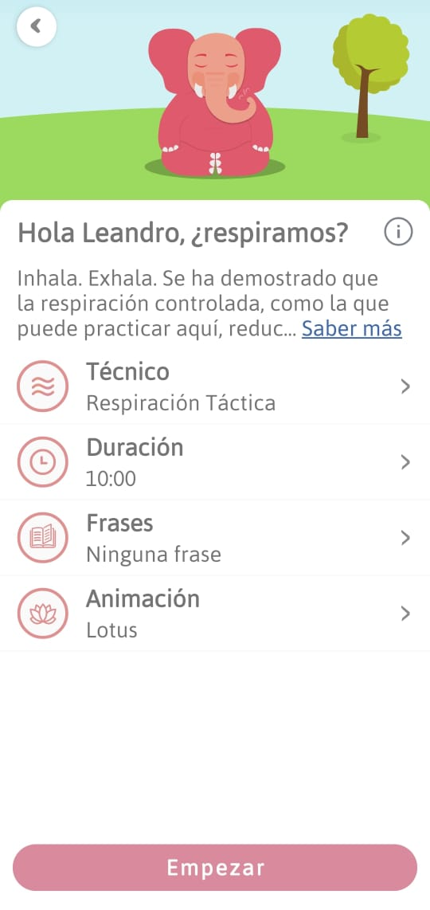 | 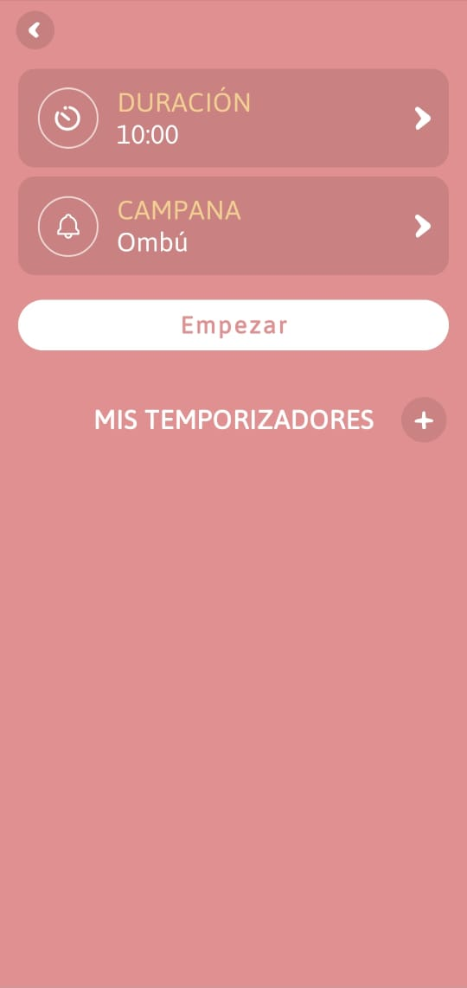 | 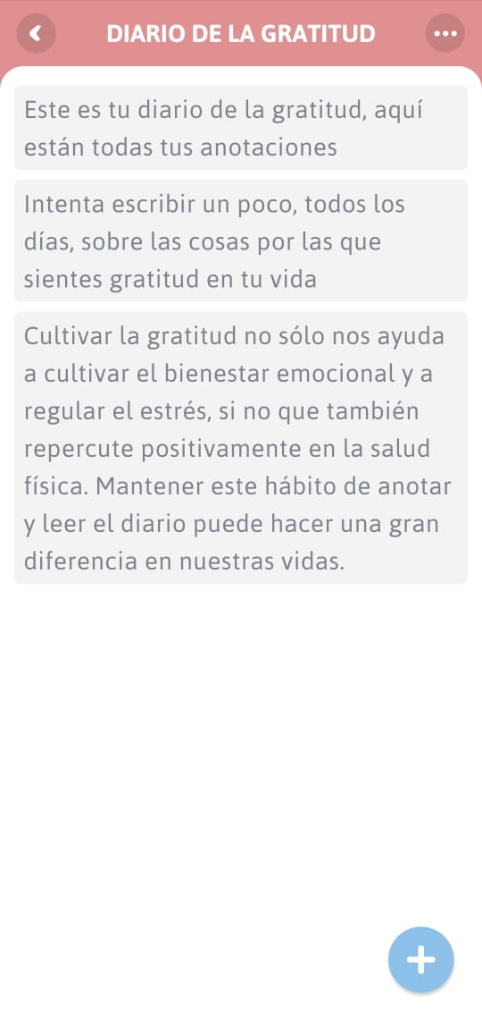 | 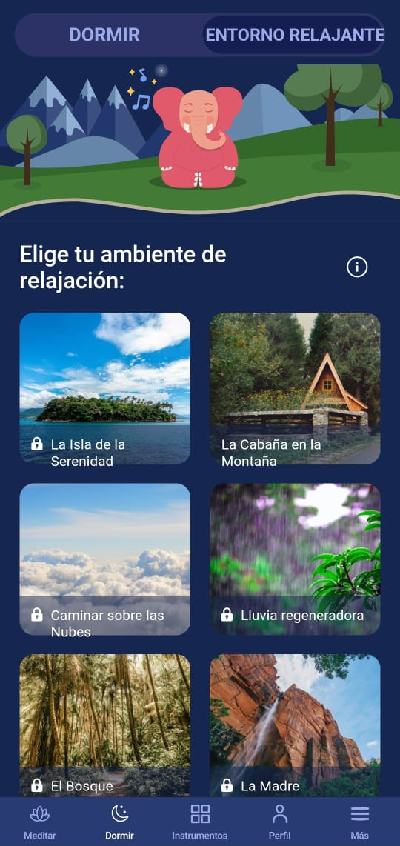 | OK
 |  |  | Validar botón "Respiración guiada" |  |  | N/A | 1.- Tocar el botón "Respiración guiada" |  |  |  |  |  |  | OK
 |  |  | Validar botón "Temporizador" |  |  | N/A | 1.- Tocar el botón "Temporizador" |  |  |  |  |  |  | OK
 |  |  | Validar botón "Diario de la gratitud" |  |  | N/A | 1.- Tocar el botón "Diario de la gratitud" |  |  |  |  |  |  | OK
 |  |  | Validar botón "Entorno Relajante" |  |  | N/A | 1- Tocar el botón "Entorno Relajante" |  |  |  |  |  |  | OK
P-04 | Pantalla "Más" | Baja | Validar botón "ALARMAS" |  | 1.- Estar Logueados. 2.- Encontrarnos en la pantalla "Más". | N/A | 1.- Tocar el botón "ALARMAS" | Se debería mostrar una pantalla, con un título e imagen en la cabezera, los distintas herramientas dependiendo de lo seleccionado: i. ALARMAS ii. CUENTA iii. CONFIGURACIÓN iv. COMPARTIR v. INSTRUCTORES | 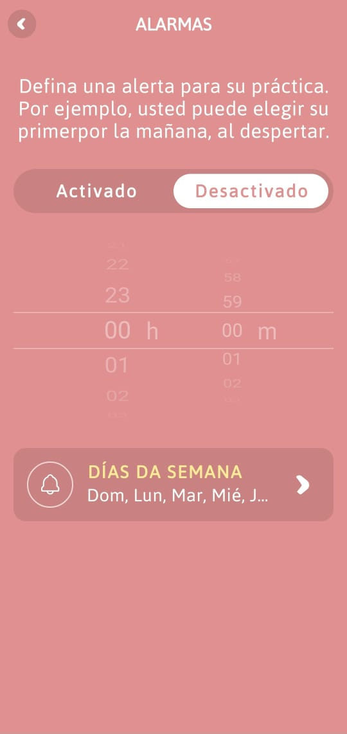 | 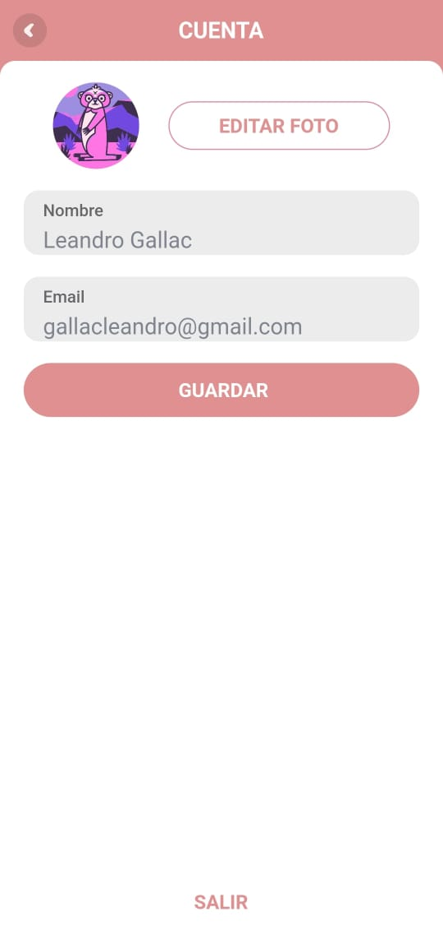 | 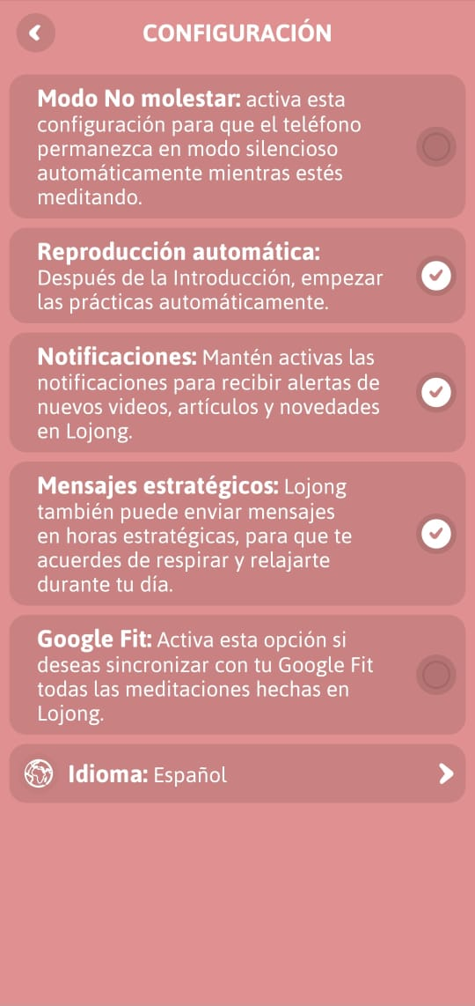 | 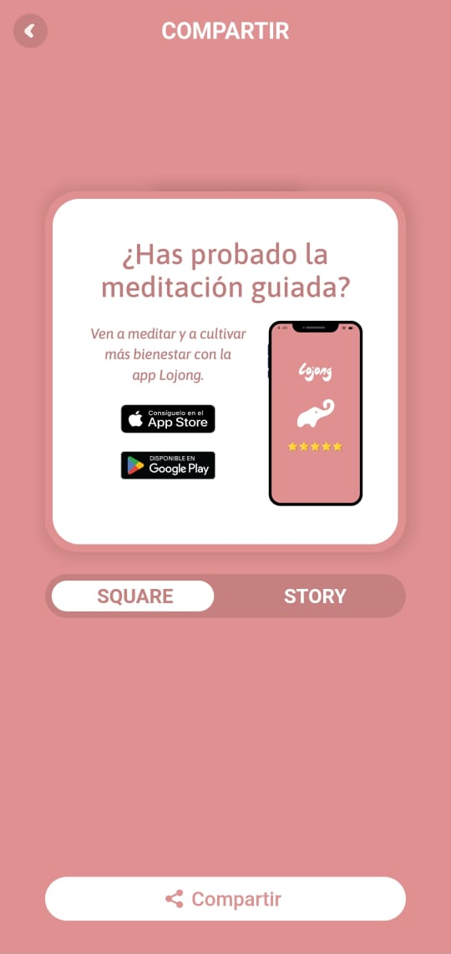 | 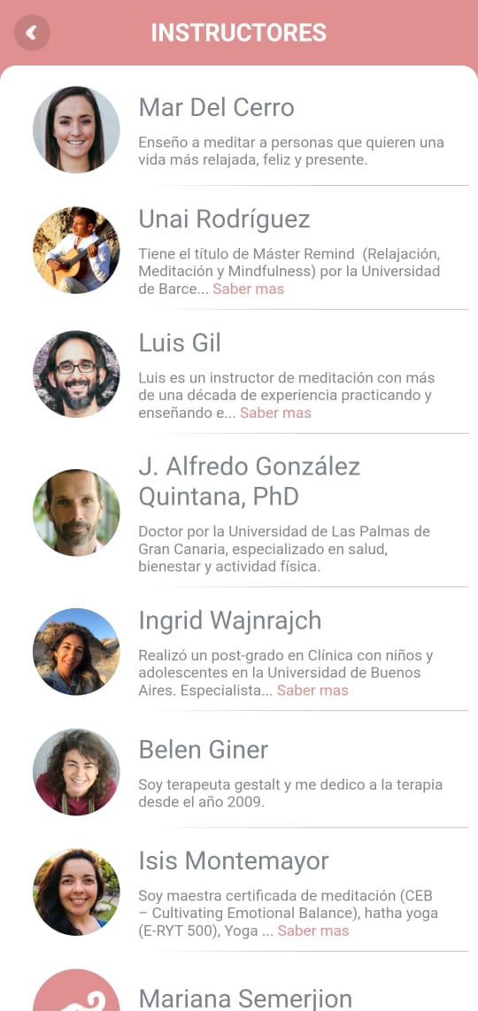 | OK
 |  |  | Validar botón "CUENTA" |  |  | N/A | 1.- Tocar el botón "CUENTA" |  |  |  |  |  |  | OK
 |  |  | Validar botón "CONFIGURACIÓN" |  |  | N/A | 1.- Tocar el botón "CONFIGURACIÓN" |  |  |  |  |  |  | OK
 |  |  | Validar botón "COMPARTIR" |  |  | N/A | 1.- Tocar el botón "COMPARTIR" |  |  |  |  |  |  | OK
 |  |  | Validar botón "INSTRUCTORES" |  |  | N/A | 1.- Tocar el botón "INSTRUCTORES" |  |  |  |  |  |  | OK

